Sheet1
运营：TOP5保险服务
太平通
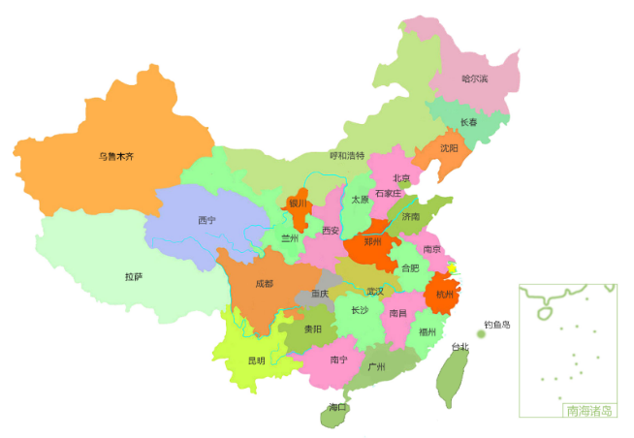
业务：业务数据
分红账户 | 950
电子保单 | 1000
实时贷 | 1300
理赔查询 | 1700
我的保单 | 2000
营业收入：1881万元
 | 收入
4月 | 30
5月 | 50
6月 | 80
7月 | 140
8月 | 230
注册用户数：21319740人
APP月活（万）
 | 活跃人数
1月 | 82.4
2月 | 81.6
3月 | 123
4月 | 157.3
5月 | 168.5
6月 | 143.5
7月 | 320.1
8月 | 237
电商：

保险服务1 | 20%
保险服务2 | 10%
保险服务3 | 10%
保险服务4 | 15%
保险服务5 | 15%
保险服务6 | 30%
业务占比
项目1 | 60%
项目2 | 30%
项目3 | 10%

综合金融：

Sheet2
走势图
月份 | 收入
4月 | 30
5月 | 50
6月 | 80
7月 | 140
8月 | 230

月活
月份 | 活跃人数
1月 | 82.4
2月 | 81.6
3月 | 123
4月 | 157.3
APP月活（万）
5月 | 168.5
6月 | 143.5
7月 | 320.1
8月 | 237

TOP5
TOP5 | value
列1 | 列2
分红账户 | 950
电子保单 | 1000
实时贷 | 1300
理赔查询 | 1700
我的保单 | 2000

其它 | 百分比
保险服务1 | 20%
保险服务2 | 10%
保险服务3 | 10%
保险服务4 | 15%
保险服务5 | 15%
保险服务6 | 30%

业务
综合金融项目 | 占比
项目1 | 60%
项目2 | 30%
项目3 | 10%

业务占比

data
2022-01-01 | 1935 |  | 2022-01-01 | 1530 |  | 2022-01-01 | 1821
2022-02-01 | 1989 |  | 2022-02-01 | 1480 |  | 2022-02-01 | 1033
2022-03-01 | 1148 |  | 2022-03-01 | 1667 |  | 2022-03-01 | 1459
2022-04-01 | 1154 |  | 2022-04-01 | 1404 |  | 2022-04-01 | 1215
2022-05-01 | 1641 |  | 2022-05-01 | 1534 |  | 2022-05-01 | 1930
2022-06-01 | 1743 |  | 2022-06-01 | 1738 |  | 2022-06-01 | 1843
2022-07-01 | 1631 |  | 2022-07-01 | 1780 |  | 2022-07-01 | 1946
2022-08-01 | 1978 |  | 2022-08-01 | 1022 |  | 2022-08-01 | 1912
2022-09-01 | 1784 |  | 2022-09-01 | 1587 |  | 2022-09-01 | 1636
2022-10-01 | 1667 |  | 2022-10-01 | 1204 |  | 2022-10-01 | 1850
2022-11-01 | 1235 |  | 2022-11-01 | 1087 |  | 2022-11-01 | 1668
2022-12-01 | 1708 |  | 2022-12-01 | 1409 |  | 2022-12-01 | 1669
2023-01-01 | 1530 |  | 2023-01-01 | 1486 |  | 2023-01-01 | 1128

 | 2022-01-01 | 1828 |  | 2022-01-01 | 1151
 | 2022-02-01 | 1155 |  | 2022-02-01 | 1403
 | 2022-03-01 | 1192 |  | 2022-03-01 | 1202
 | 2022-04-01 | 1060 |  | 2022-04-01 | 1019
 | 2022-05-01 | 1324 |  | 2022-05-01 | 1560
 | 2022-06-01 | 1780 |  | 2022-06-01 | 1486
 | 2022-07-01 | 1796 |  | 2022-07-01 | 1221
 | 2022-08-01 | 1772 |  | 2022-08-01 | 1955
 | 2022-09-01 | 1050 |  | 2022-09-01 | 1970
 | 2022-10-01 | 1426 |  | 2022-10-01 | 1024
 | 2022-11-01 | 1720 |  | 2022-11-01 | 1830
 | 2022-12-01 | 1555 |  | 2022-12-01 | 1021
 | 2023-01-01 | 1817 |  | 2023-01-01 | 1598

